Simulación de un Microbus
Simulación de ingresos de un Microbus

Número de vueltas al dia (de 3 a 7) |  | 7 | =ALEATORIO.ENTRE(3,7)
Pasajeros por vuelta (de 5 a 10) | 0.50 | 5.00 | =B4*ALEATORIO.ENTRE(5,10)
Pasajeros por vuelta (de 15 a 40) | 1.00 | 36.00 | =B5*ALEATORIO.ENTRE(15,40)
Pasajeros por vuelta (de 10 a 30) | 1.50 | 24.00 | =B6*ALEATORIO.ENTRE(10,30)
Total de Ingresos por dia |  | 455.00 | =SUMA(C4:C6)*C3
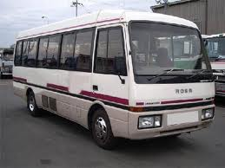
El rango B7:C14 es una tabla de sensibilidad cuya celda de entrada columna es D8:
 | Lun | 163.50
 | Mar | 183.00
 | Mié | 246.00
 | Jue | 279.00
 | Vie | 392.00
 | Sáb | 292.50
 | Dom | 165.00
Total de Ingresos por semana |  | 1,721.00 | =SUMA(C8:C14)
Total de Ingresos al mes |  | 6,884.00 | =C15*4
Utilidad (35% del total de ingresos) |  | 2,409.40 | =C16*35%

